Задача 1
Температура(x) | Расход газа л/сут (y) | y*x | x^2 | Тренд |  |  | ±1,5σ
0 | 2.7 | 0 | 0 | 3.0024725275 |  |  | -0.96938762577 | 6.9743326807
-1 | 3.1 | -3.1 | 1 | 3.2877403846 |  |  | -0.68411976863 | 7.2596005379
-1 | 2.3 | -2.3 | 1 | 3.2877403846 |  |  | -0.68411976863 | 7.2596005379
-2 | 3.6 | -7.2 | 4 | 3.5730082418 |  |  | -0.39885191149 | 7.544868395
-3 | 4.5 | -13.5 | 9 | 3.8582760989 |  |  | -0.11358405434 | 7.8301362521
-3 | 3.8 | -11.4 | 9 | 3.8582760989 |  |  | -0.11358405434 | 7.8301362521
-5 | 5.4 | -27 | 25 | 4.4288118132 |  |  | 0.45695165994 | 8.4006719664
-8 | 6.2 | -49.6 | 64 | 5.2846153846 |  |  | 1.3127552314 | 9.2564755379
-11 | 6.3 | -69.3 | 121 | 6.140418956 |  |  | 2.1685588028 | 10.112279109
-13 | 8.1 | -105.3 | 169 | 6.7109546703 |  |  | 2.7390945171 | 10.682814824
-16 | 2.9 | -46.4 | 256 | 7.5667582418 |  |  | 3.5948980885 | 11.538618395
-19 | 9.8 | -186.2 | 361 | 8.4225618132 |  |  | 4.4507016599 | 12.394421966
-22 | 10 | -220 | 484 | 9.2783653846 |  |  | 5.3065052314 | 13.250225538

Ср Х | Ср Y | Ср y*x | Ср x^2
-8 | 5.2846153846 | -57.023076923 | 115.69230769

a= | -0.28526785714
b= | 3.0024725275

Температура(x) | Расход газа л/сут (y) | y*x | x^2 | Тренд |  |  | Отклон | Отклон^2 | ±σ |  | ±2σ |  | ±3σ
0 | 2.7 | 0 | 0 | 2.8992256637 |  |  | -0.199226 | 0.039691 | 2.3874267332 | 3.4110245942 | 1.8756278027 | 3.9228235248 | 1.3638288722 | 4.4346224553
-1 | 3.1 | -3.1 | 1 | 3.2516039823 |  |  | -0.151604 | 0.022984 | 2.7398050518 | 3.7634029128 | 2.2280061213 | 4.2752018433 | 1.7162071907 | 4.7870007739
-1 | 2.3 | -2.3 | 1 | 3.2516039823 |  |  | -0.951604 | 0.905550 | 2.7398050518 | 3.7634029128 | 2.2280061213 | 4.2752018433 | 1.7162071907 | 4.7870007739
-2 | 3.6 | -7.2 | 4 | 3.6039823009 |  |  | -0.003982 | 0.000016 | 3.0921833704 | 4.1157812314 | 2.5803844398 | 4.6275801619 | 2.0685855093 | 5.1393790924
-3 | 4.5 | -13.5 | 9 | 3.9563606195 |  |  | 0.543639 | 0.295544 | 3.444561689 | 4.46815955 | 2.9327627584 | 4.9799584805 | 2.4209638279 | 5.491757411
-3 | 3.8 | -11.4 | 9 | 3.9563606195 |  |  | -0.156361 | 0.024449 | 3.444561689 | 4.46815955 | 2.9327627584 | 4.9799584805 | 2.4209638279 | 5.491757411
-5 | 5.4 | -27 | 25 | 4.6611172566 |  |  | 0.738883 | 0.545948 | 4.1493183261 | 5.1729161872 | 3.6375193956 | 5.6847151177 | 3.1257204651 | 6.1965140482
-8 | 6.2 | -49.6 | 64 | 5.7182522124 |  |  | 0.481748 | 0.232081 | 5.2064532819 | 6.2300511429 | 4.6946543514 | 6.7418500734 | 4.1828554208 | 7.2536490039
-11 | 6.3 | -69.3 | 121 | 6.7753871681 |  |  | -0.475387 | 0.225993 | 6.2635882376 | 7.2871860987 | 5.7517893071 | 7.7989850292 | 5.2399903766 | 8.3107839597
-13 | 8.1 | -105.3 | 169 | 7.4801438053 |  |  | 0.619856 | 0.384222 | 6.9683448748 | 7.9919427358 | 6.4565459443 | 8.5037416663 | 5.9447470138 | 9.0155405969
-19 | 9.8 | -186.2 | 361 | 9.5944137168 |  |  | 0.205586 | 0.042266 | 9.0826147863 | 10.106212647 | 8.5708158558 | 10.618011578 | 8.0590169253 | 11.129810508
-22 | 10 | -220 | 484 | 10.651548673 |  |  | -0.651549 | 0.424516 | 10.139749742 | 11.163347603 | 9.6279508115 | 11.675146534 | 9.116151881 | 12.186945464

Ср Х | Ср Y | Ср y*x | Ср x^2 |  |  |  | Сумм | Сумм
-7.3333333333 | 5.4833333333 | -57.908333333 | 104 |  |  |  | 0 | 3.1432577434

a= | -0.35237831858 |  |  | D= | 0.26193814528
b= | 2.8992256637 |  |  | СКО σ = | 0.51179893052

Прогнозирование |  |  |  |  | Достоверность 95%
Температура | Тренд |  |  |  | ±2σ
-9 | 6.070630531 |  |  |  | 5.0470326699 | 7.094228392
-9 | 6.070630531 |  |  |  | 5.0470326699 | 7.094228392
-9 | 6.070630531 |  |  |  | 5.0470326699 | 7.094228392
-9 | 6.070630531 |  |  |  | 5.0470326699 | 7.094228392
-9 | 6.070630531 |  |  |  | 5.0470326699 | 7.094228392
-9 | 6.070630531 |  |  |  | 5.0470326699 | 7.094228392
-9 | 6.070630531 |  |  |  | 5.0470326699 | 7.094228392

 |  |  |  |  | 35.32922869 | 49.659598744

С достоверностью 95%, баллона газа на 50л хватит на неделю использования при средней температуре -9 градусов

Задача 2
Игроки |  |  | Статегии Мужа |  |  |  | Стратегии Жены |  |  |  |  |  | Схема рассадки

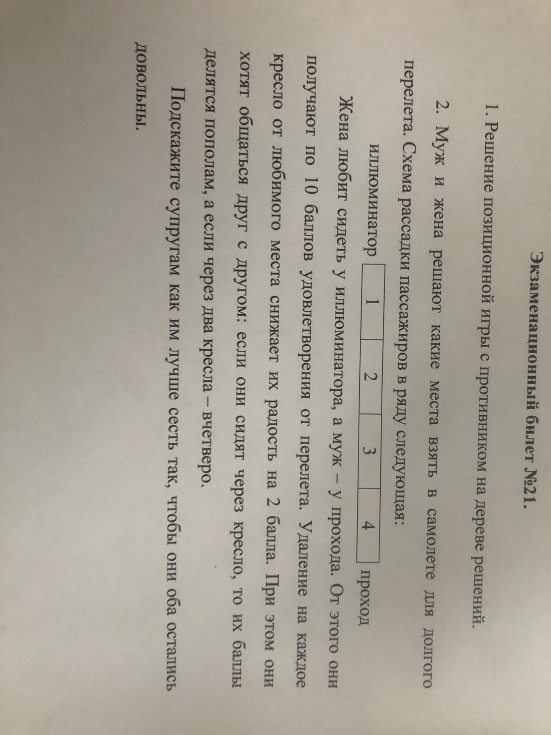
Муж |  |  | Сесть у иллюминатора |  |  |  | Сесть у иллюминатора |  |  |  |  | Иллюминатор | 1 | 2 | 3 | 4 | 5 | Проход
 |  |  | Сесть на второе место |  |  |  | Сесть на второе место
 |  |  | Сесть на третье место |  |  |  | Сесть на третье место
Жена |  |  | Сесть на четвертое место |  |  |  | Сесть на четвертое место
 |  |  | Сесть на пятое место |  |  |  | Сесть на пятое место

 | Жена | М1 | М2 | М3 | М4 | М5 |  | Муж | М1 | М2 | М3 | М4 | М5
 | Ж1 | 0 | 10 | 5 | 2.5 | 1.25 |  | Ж1 | 0 | 4 | 3 | 2 | 1.25
 | Ж2 | 8 | 0 | 8 | 4 | 2 |  | Ж2 | 2 | 0 | 6 | 4 | 2.5
 | Ж3 | 3 | 6 | 0 | 6 | 3 |  | Ж3 | 1 | 4 | 0 | 8 | 5
 | Ж4 | 1 | 2 | 4 | 0 | 4 |  | Ж4 | 0.5 | 2 | 6 | 0 | 10
 | Ж5 | 0.25 | 0.5 | 1 | 2 | 0 |  | Ж5 | 0.25 | 1 | 3 | 8 | 0

Чистые стартегии

Равновесие по Нэшу

Жена | М1 | М2 | М3 | М4 | М5 |  |  | Муж | М1 | М2 | М3 | М4 | М5 | Макс
Ж1 | 0 | 10 | 5 | 2.5 | 1.25 |  |  | Ж1 | 0 | 4 | 3 | 2 | 1.25 | 4
Ж2 | 8 | 0 | 8 | 4 | 2 |  |  | Ж2 | 2 | 0 | 6 | 4 | 2.5 | 6
Ж3 | 3 | 6 | 0 | 6 | 3 |  |  | Ж3 | 1 | 4 | 0 | 8 | 5 | 8
Ж4 | 1 | 2 | 4 | 0 | 4 |  |  | Ж4 | 0.5 | 2 | 6 | 0 | 10 | 10
Ж5 | 0.25 | 0.5 | 1 | 2 | 0 |  |  | Ж5 | 0.25 | 1 | 3 | 8 | 0 | 8
макс | 8 | 10 | 8 | 6 | 4

Стратегии Ж1М2, Ж2М3,Ж3М4,Ж4М5 будут оптимальными, но чтобы в среднем Муж и Жена были довольны стоит выбрать стратегии Ж2М3 и Ж3М4(жене сесть на второе место от иллюминатора и мужу на 3 место или жене сесть на 3 место а мужу на 4)

